Sheet1
地上局
車上局

アプリケーションデータA
アプリケーションデータA
アプリケーションデータB

アプリケーションデータB

フレーム1
フレーム1

複数のスーパーフレームに分割
フレーム2
フレーム2

フレーム3
フレーム3

フレームN
フレームN

Sheet2
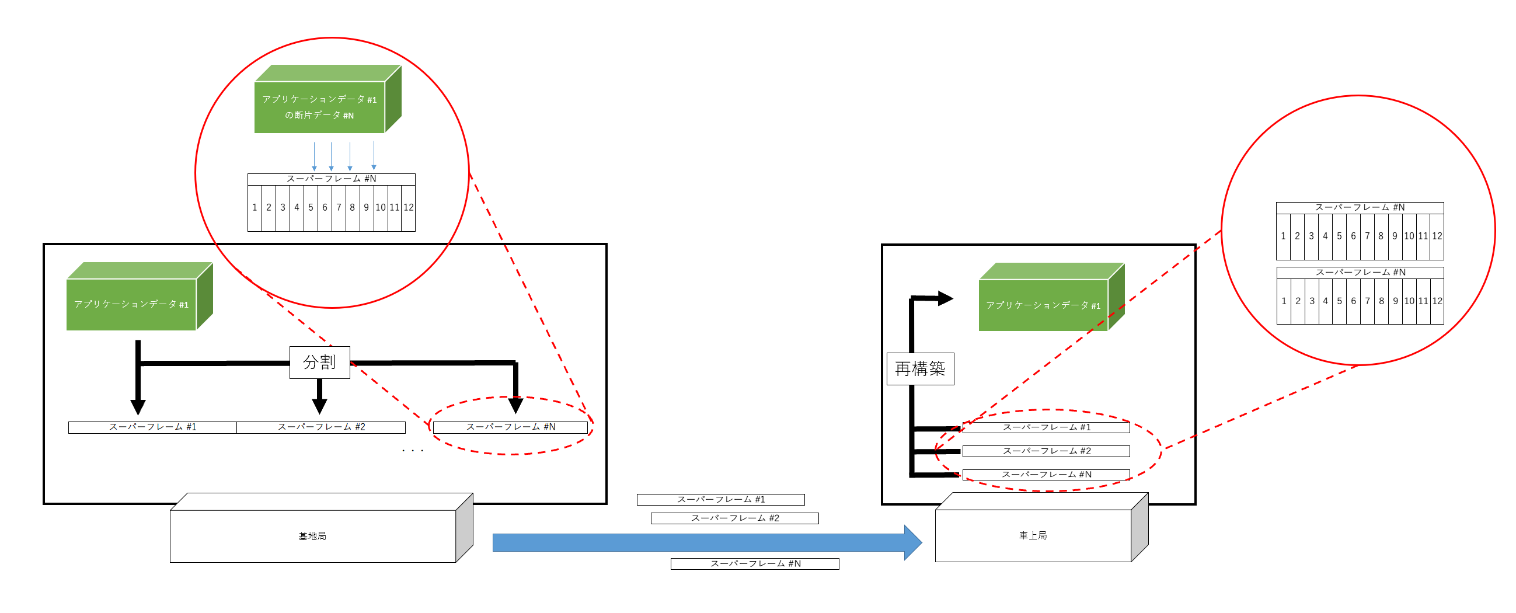

アプリケーションデータ #1

アプリケーションデータ #1
の断片データ #N

 |  |  |  | スーパーフレーム #1
 |  |  |  | 1 | 2 | 3 | 4 | 5 | 6 | 7 | 8 | 9 | 10 | 11 | 12

アプリケーションデータ #1
アプリケーションデータ #1
 |  |  |  | スーパーフレーム #2
 |  |  |  | 1 | 2 | 3 | 4 | 5 | 6 | 7 | 8 | 9 | 10 | 11 | 12

分割
再構築
 |  |  |  | スーパーフレーム #N
 |  |  |  | 1 | 2 | 3 | 4 | 5 | 6 | 7 | 8 | 9 | 10 | 11 | 12

スーパーフレーム #1 | スーパーフレーム #2 |  | スーパーフレーム #N

 |  | ・・・ |  | スーパーフレーム #1

 |  |  |  | スーパーフレーム #2

基地局
車上局
 |  |  |  | スーパーフレーム #N

